概要設計
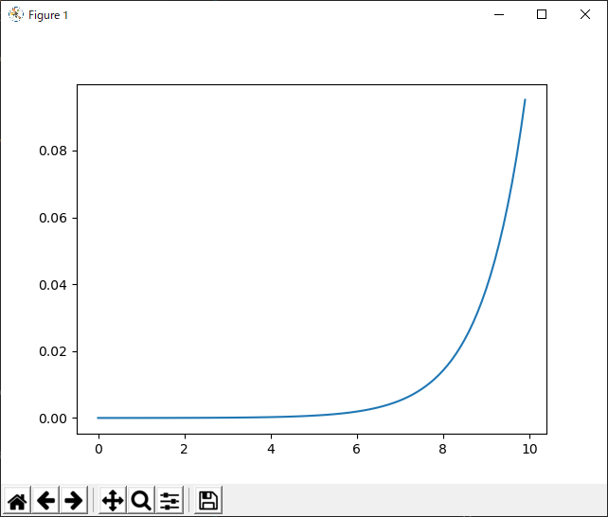
概要設計 |  |  |  |  |  |  |  | プロジェクト名 |  |  |  |  |  | 更新日 |  |  |  | 更新者 |  |  | バージョン |  | 機能ID
 |  |  |  |  |  |  |  | 種族作成画面 |  |  |  |  |  | 2020-05-30 |  |  |  | Giphe |  |  | 1.0 |  | PGRACED040

フローチャート |  |  |  |  |  |  |  |  |  |  |  |  |  |  |  |  |  |  |  |  | システム概要

初期処理
 |  | 【ツリービュー部】 |  |  |  |  |  |  |  |  |  |  |  |  |  |  |  |  |  |  |  | ツリーを選択して登録部

種族マスタ
種族データ取得
 |  |  |  |  |  |  |  |  |  |  |  |  |  |  |  | SELECT

ツリービュー表示

 |  |  |  |  |  |  |  | 更新 |  |  |  |  |  |  |  |  |  |  | 新規追加

ツリー選択
ツリー選択
種族マスタ
 |  | 【登録部】
 |  |  |  |  |  |  |  |  |  |  |  |  | SELECT |  |  |  | SELECT

登録ボタン押下
追加ボタン押下
 |  |  |  |  |  |  |  |  |  |  |  |  | UPDATE

 |  |  |  |  |  |  |  |  |  |  |  |  |  |  |  |  | INSERT

終了処理
登録ボタン押下
 |  |  |  |  |  |  |  |  |  |  |  |  | ・ツリー再検索

終了処理
 |  |  |  |  |  |  |  |  |  |  |  |  |  |  | ・ツリー再検索

イメージ |  |  |  |  |  |  |  |  |  |  |  |  |  |  |  |  |  |  |  |  | システム概要

 |  |  |  |  |  |  |  |  |  |  |  |  |  |  |  |  |  |  |  |  |  | ツリービューで種族を追加、編集する
 |  | ↓仮イメージ
 |  |  |  |  |  |  |  |  |  |  |  |  |  |  |  |  |  |  |  |  |  | ツリー選択後登録部で編集可能→更新

 |  |  |  |  |  |  |  |  |  |  |  |  |  |  |  |  |  |  |  |  |  | ツリー選択後、追加ボタン押下→新規登録

ツリービュー部 登録部

■ホーム
mode

種族名
進化先
進化レベル
コンボボックス
テキスト
テキスト

status

F1①
F2②
F3③
F4④
F5⑤
esc 戻る
Q 終了

 | ※③と④は同時に存在しないコマンドのため重ねて表示

特記事項

 | ■機能概要
 | ・マッチング取り込み前にマッチングを確定させる処理を追加

 |  |  |  | sgrid_x
 |  |  |  | 1 | 2 | 3 | 4 | 5
sgrid_y |  |  | 1 | ■ | ■ | ■ | ■ | ■ |  | 〇→集計座標(grid_x, grid_y)
 |  |  | 2 | ■ | ■ | ■ | ■ | ■ |  | ■→選択座標(sgrid_x, sgrid_y)
 |  |  | 3 | ■ | ■ | 〇 | ■ | ■
 |  |  | 4 | ■ | ■ | ■ | ■ | ■
 |  |  | 5 | ■ | ■ | ■ | ■ | ■

 | 縦横３マスに存在するキャラクタがマッチング対象となる
 | 丸のマスを【集計座標】と命名。
 | 集計座標を中心とする縦横５マス集計エリアを【選択座標】と命名。

■sprites.py
 | class Player |  |  |  |  |  |  | SpriteSheet |  |  |  | Platform |  |  |  | Pow |  | Mob |  | Cloud
 | ・load_images |  |  |  |  |  |  | ・get_image |  |  |  |  |  |  |  | ・update |  | ・update |  | ・update
 | ・jump_cut
 | ・jump
 | ・update
 | ・animate

■main.py
 | class SpriteSheet |  |  |  |  |  |  | class SpriteSheet
 | ・get_image |  |  |  |  |  |  | ・load_data |  |  |  |  |  | 読み込み
 |  |  |  |  |  |  |  | ・new |  |  |  |  |  | ニューゲーム
 |  |  |  |  |  |  |  | ・run |  |  |  |  |  | 継続
 |  |  |  |  |  |  |  | ・draw |  |  |  |  |  | 描画
 |  |  |  |  |  |  |  | ・events
 |  |  |  |  |  |  |  | ・show_start_screen |  |  |  |  |  | 開始画面
 |  |  |  |  |  |  |  | ・show_go_screen |  |  |  |  |  | ゲームオーバー画面
 |  |  |  |  |  |  |  | ・wait_for_key
 |  |  |  |  |  |  |  | ・draw_text

 | ニューゲーム後のリポップ
 | ・LayeredUpdates
 | →spriteが描かれる順番を決めることができる

 | ↓signup処理
 |  |  |  |  |  | 単一 |  |  | 複数 |  | キャラクター単一→race, geneを設定した状態で登録
 |  | characters |  |  |  | 可能 |  |  | 可能 |  | キャラクター複数→geneステータスを入力した状態で登録、gene_idは空
 |  | genes |  |  |  | 可能 |  |  | 可能 |  | genes,races単一→それぞれの専用ボタンから登録
 |  | races |  |  |  | 可能 |  |  | 不可能

 | レベル関数

